Накладная-№3
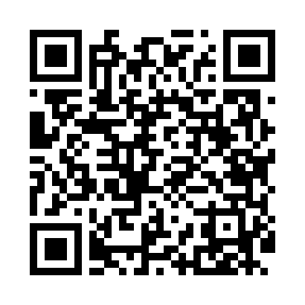
Номер товарно-транспортной накладной: |  |  | Торговый представитель: Kamol aka
Поставщик: Toshkent falcon fly 2 |  |  | Телефон торгового представителя: +998979626299
Дата отгрузки: 19.11.2025 |  |  | Контрагент: Dona zakass
Дата консигнации: |  |  | Адрес:
Доставщик: |  |  | Телефон:
Телефон доставщика:
Время заказа: 19.11.2025 15:08:05
№ | Штрих-код | Название товаров (работ,услуг) | Количество | Количество в кейсе | Цена | Сумма
 |  |  | 45 |  |  | 619000
1 | 2016513094694 | Поднос столовый пластмасс 35.5x46 sm XP-11-3 | 2 | 2 шт. | 55,000 | 110,000
2 | 2010744308148 | Металический Бак 30cm 20L (4,2 mm) DB-6-29 | 1 | 1 шт. | 180,000 | 180,000
3 | 6915646512142 | Соус учун махсус идиш D183501 7.5x7.5x3.8 sm DB-59-12 | 10 | 10 шт. | 6,000 | 60,000
4 | 6915646512159 | Соус учун махсус идиш 7.5x7.5x3.8 sm D183501 DB-59-13 | 10 | 10 шт. | 6,000 | 60,000
5 | 6946578415218 | Соус учун махсус идиш 6.3x6.3x3.2 sm DB-59-16 | 20 | 20 шт. | 6,000 | 120,000
6 | None | Миска 55cm (1.5 mm) R DB-6-119 | 1 | 1 шт. | 70,000 | 70,000
7 | 6903299212328 | Корзина для бумаг металлическая KD06-134,Garb age Can DB-2-135 | 1 | 1 шт. | 19,000 | 19,000
Итого: 619000

